Правки сайта
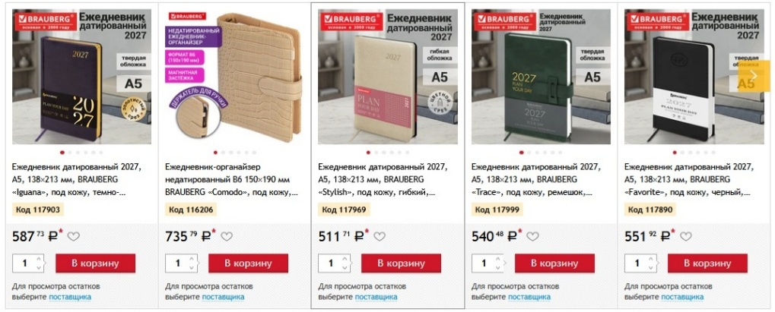
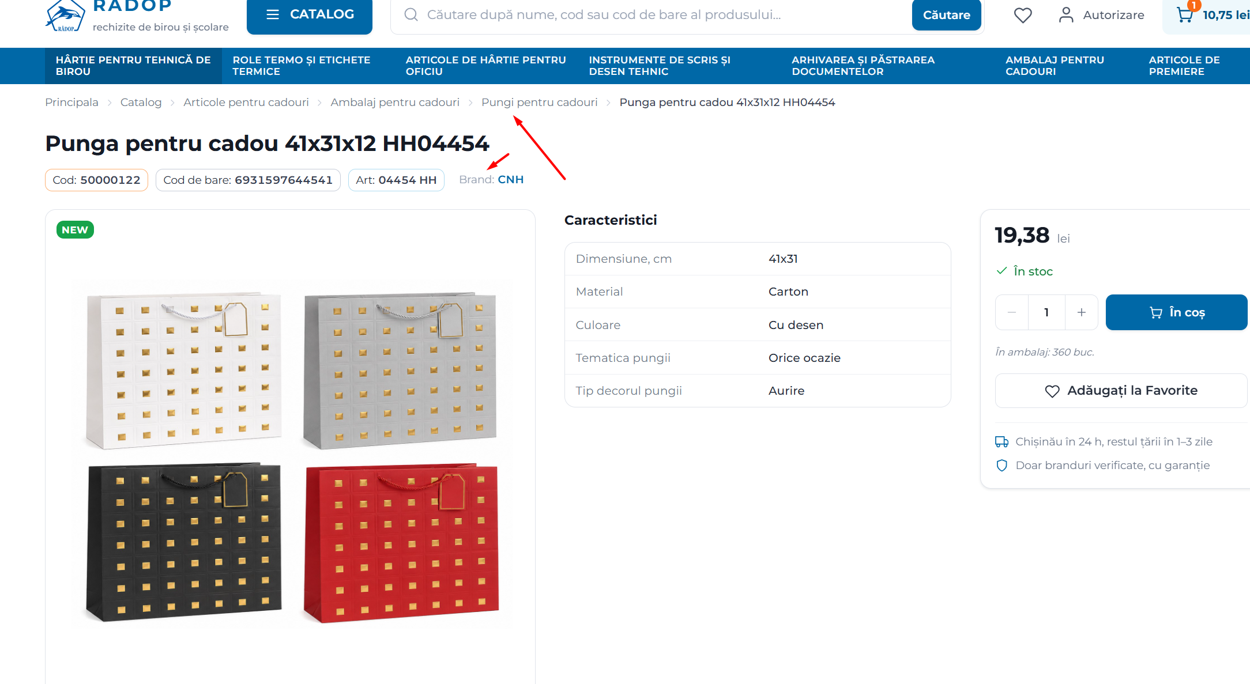
№ | Раздел | Элемент | Правка / требование | Приоритет | Статус | Комментарий / критерий разработки мой
1 | Общее / типографика | Основной шрифт | Roboto — основной: меню, заголовки, названия, описания, характеристики, кнопки, фильтры, бренды, служебный текст. | Высокий | К выполнению | Не использовать более двух семейств. Данный пункт подразумевает использование основного шрифта Roboto, а для отдельных элементов сайта Aptos Narrow
2 | Общее / типографика | Aptos Narrow | Для цен (что в карточке товара, или же где выводится сумма или цифровые значения в целом), сумм, кодов, артикулов, штрихкодов и, возможно, значений упаковки. | Высокий | Тест | Подписи «Код/Штрихкод/Арт.» оставить Roboto. (к пункту 1)
3 | Общее / типографика | Серый текст | Задать системные уровни Primary / Secondary / Muted; повысить контраст слишком светлого серого. | Критичный | К выполнению | Особенно breadcrumbs, коды, упаковка, доставка, подписи характеристик.
4 | Общее / типографика | Единицы измерения | Использовать 80 г/м², 150 г/м²; не «80гр», «6л», «6цв». | Высокий | К выполнению | Количество листов/цветов — просто число. (не выполнять)
5 | Общее | Воздушность | убрать только неоправданные пустоты. | Высокий | К выполнению | Не уплотнять специально ради B2B; сайт также B2C. (тут имеется ввиду растояния от секции до секций и общие padding элементов - просмотреть вездле ли все стандартизировано)
6 | Шапка | Структура | Логотип → Каталог → Поиск → Избранное → Профиль → Корзина. | Средний | Оставить | Новая структура удачная. (не править)
7 | Шапка | Логотип / подпись | Исправить шрифт. Оставить одну descriptor-строку, например «Канцтовары для офиса и школы». | Высокий | К выполнению | Второй слоган пока не добавлять. Уберать пока подзаголовок rechizite de birou și școlare (скрой)
8 | Шапка | Поиск | Оставить большое поле поиска по названию, коду и штрихкоду. | Средний | Оставить | Полезно B2B и B2C.(не править)
9 | Шапка | Кнопка «Найти» | На desktop оставить «Найти», не заменять одной лупой. | Средний | Оставить | На mobile допустима лупа. (не править)
10 | Шапка | Корзина | Оставить иконку + badge количества + сумму. | Средний | Оставить | Сумму можно Aptos Narrow. (не править)
11 | Категории | Иконки подразделов | Индивидуальные иконки каждого подраздела по аналогии с текущим mega-menu. | Высокий | Запланировано | Убирает эффект одинаковых блоков. (не править - и так уже есть, но сами иконки должны подгружаться к каждой категории в виде медиафайла - он будет по идеи svg, добавь в редактирование категории в административной зоне по необходимости)
12 | Категории | Excel подраздела | Оставить Excel-иконку для скачивания товаров подраздела. | Высокий | Оставить | Tooltip: «Скачать товары раздела в Excel». - добавить tooltip при наведении
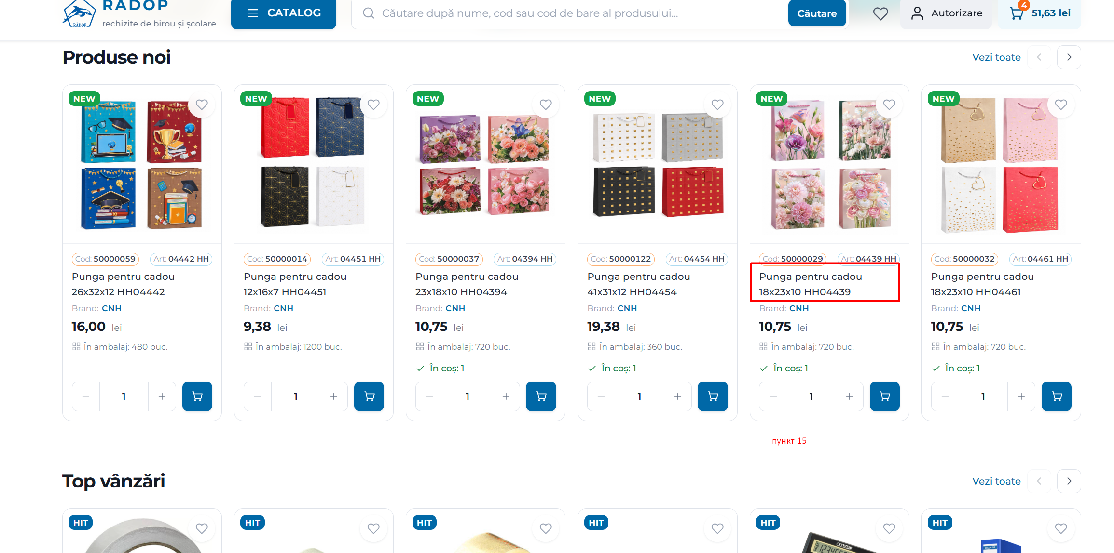
13 | Категории | Верхняя Excel-кнопка | Оставить выгрузку всей категории; явно указать формат. | Средний | К выполнению | Предпочтительно «Скачать в XLSX».
14 | Категории | Отступы | Уменьшить пустоту между breadcrumbs, H1 и блоками. | Критичный | К выполнению
15 | Список товаров | Название | Протестировать до 3 строк по умолчанию; далее многоточие. | Высокий | Тест | Карточки ряда одинаковой высоты. (Отсновится к карточке ряда в слайдерах)
16 | Список товаров | Полное название | Desktop tooltip с полным названием допустим. | Низкий | Опционально | Не раскрывать карточку с изменением высоты.
17 | Список товаров | Код / артикул | Оставить над названием. | Средний | Оставить | Подписи Roboto, значения Aptos Narrow. - только шрифта, и так же пройдись по виду список - добавь и характеристики товара если они есть для отображения и заполнения пустого пространства, упаковочные данные ближе в ценовой блок справа и отцентруй все верно
18 | Список товаров | Бренд | Синий кликабельный бренд, но тоньше/спокойнее. | Высокий | К выполнению | «Бренд:» серый; название — синий Regular/Medium.
19 | Список товаров | Цена | Цена более читаемая; число Aptos Narrow Semibold/Bold, «лей» меньше, но контрастно. | Высокий | К выполнению | Цена важнее бренда.
20 | Список товаров | Упаковка | Сохранить «В упаковке: … шт.» | Средний | Оставить | Важная B2B-информация. (не править)
21 | Список товаров | Кнопка корзины | Оставить синюю кнопку с тележкой вместо текста. | Средний | Оставить | Desktop tooltip «Добавить в корзину». (не править)
22 | Фильтры | Структура | Оставить цену, категории, бренд и нужные характеристики. | Средний | Оставить | Новый блок удачный. (не править)
23 | Фильтры | Сброс | Добавить «Сбросить фильтры» при активных фильтрах. | Средний | К выполнению | Показывать при наличии выбора если применены фильтры
24 | Страница товара | Компоновка | Фото слева → Характеристики по центру → Цена/покупка справа. | Критичный | Оставить | Новый вариант лучше старой страницы.
25 | Страница товара | Фото | Thumbnails слева; увеличить товар внутри основного фото, сократить пустое поле. | Высокий | К выполнению | Товар должен занимать заметно большую площадь.
26 | Страница товара | Коды / бренд | Сохранить строку Код / Штрихкод / Арт. / Бренд; бренд кликабельный. | Высокий | К выполнению | Значения кодов можно Aptos Narrow.
27 | Страница товара | Характеристики | Показывать сразу; унифицировать формулировки и единицы. | Высокий | К выполнению | Напр. «Плотность бумаги — 80 г/м²».
28 | Страница товара | Цена | Усилить визуальный вес; «лей» меньше, но не бледно. | Высокий | К выполнению | Aptos Narrow протестировать здесь.
29 | Страница товара | Статус наличия | Убрать текст/строку «В наличии» из карточки товара. На сайт автоматически выводятся только товары, которые есть в наличии, поэтому статус дублирует уже известную информацию и занимает место. | Важно | К выполнению | Если в будущем на сайте начнут отображаться товары с нулевым остатком/под заказ — вернуть отдельный статус наличия.
30 | Страница товара | CTA «В корзину» | Увеличить примерно на 15–20%; оставить текст + иконку. | Критичный | К выполнению | Главный CTA, должен доминировать.
31 | Страница товара | Упаковка | Оставить под количеством/CTA. | Средний | Оставить | Удобно B2B.
32 | Страница товара | Избранное | Проверить визуальный вес после увеличения CTA. | Средний | Проверить | Не конкурировать с покупкой.
33 | Страница товара | Доставка | Оставить краткие преимущества, повысить контраст; проверить реальные сроки. | Высокий | К выполнению | Обещания должны стабильно выполняться.
34 | Страница товара | Описание | Если описания нет — секцию полностью скрывать. | Высокий | К выполнению | Не писать «Описание отсутствует».
35 | Мини-корзина | Концепция | Оставить выезжающую мини-корзину справа. | Средний | Оставить | Удачно для B2C/B2B.
36 | Мини-корзина | Строки товаров | Немного уменьшить вертикальные отступы. | Средний | К выполнению | Важно для 20+ позиций.
37 | Мини-корзина | Кнопки | «В корзину» заменить на «Перейти в корзину»; «Оформить заказ» оставить. | Высокий | К выполнению | Товары уже в корзине.
38 | Мини-корзина | Итог | Сделать сумму хорошо читаемой; Aptos Narrow Semibold/Bold — тест. | Средний | К выполнению | Не конкурировать с CTA.
39 | Mobile | Проверка | До утверждения проверить: категория, список товаров, товар, корзина. | Критичный | К проверке | Поиск, фильтры, 3 строки, thumbnails, характеристики, CTA, Excel, мини-корзина.
40 | Mobile | Hover | Не использовать hover/tooltip как единственный способ получить важную информацию. | Высокий | К выполнению | Hover — только дополнительное desktop-удобство.
41 | Фильтры | Цена | Оставить ползунок + поля «от / до»; границы должны соответствовать min/max текущей категории. | Средний | К выполнению | Не задавать фиксированный диапазон для всех категорий.
42 | Фильтры | Бренды — длинный список | В блоке «Бренд» показывать первые 5–7 брендов. Ниже — ссылка/кнопка «Показать все». После раскрытия — «Свернуть». У каждого бренда checkbox + количество товаров. | Важно | К выполнению | Не выводить десятки брендов сразу: фильтр должен оставаться компактным.
43 | Фильтры | Бренды — поиск | Если в текущей категории более 10–15 брендов, после раскрытия добавить поле «Поиск бренда» внутри блока фильтра. Поиск фильтрует список брендов, а не товары напрямую. | Средний | К выполнению | Особенно важно для крупных категорий с большим числом производителей.
44 | Фильтры | Динамические характеристики | Фильтры должны зависеть от категории и строиться по характеристикам товаров. | Критичный | К выполнению | Ручки: цвет/толщина/тип; тетради: формат/листы/линовка/крепление; бумага: формат/плотность/CIE/класс и т.д.
45 | Фильтры | Выбранные фильтры | Над товарами показывать активные фильтры в виде chips: «CELLO ×», «Синий ×», «0,5 мм ×». | Высокий | К выполнению | Каждый chip можно удалить отдельно.
46 | Фильтры | Сбросить всё | При наличии активных фильтров показывать заметную команду «Сбросить всё». | Высокий | К выполнению | В дополнение к удалению отдельных chips.
47 | Фильтры | Сворачивание блоков | Каждый блок фильтра сделать сворачиваемым; основные блоки раскрыты, вторичные можно свернуть. | Средний | Оставить | Сохраняет воздушность при большом числе характеристик.
48 | Фильтры | Количество результатов | После изменения фильтра сразу обновлять количество найденных товаров без полной перезагрузки страницы. | Высокий | К выполнению | Например: «128 товаров».
49 | Фильтры | Недоступные значения | Значения, которые после текущего выбора дают 0 товаров, делать disabled/серыми. | Средний | К выполнению | Не вести пользователя к пустой выдаче.
50 | Фильтры | Сортировка | Предусмотреть: По популярности / Новинки / Цена ↑ / Цена ↓ / По названию А–Я. | Высокий | К выполнению | «Популярность» использовать только при наличии реального критерия (продажи/заказы).
51 | Фильтры | Сортировка по наличию | Не добавлять вариант сортировки «Сначала в наличии», пока на сайте автоматически отображаются только товары с положительным остатком. | Низкий | Не требуется | Вернуться к этому пункту только если появятся товары «нет в наличии» или «под заказ».
52 | Фильтры | Приоритет раскрытия | Цена, Категория, Бренд — раскрыты; специфические характеристики — часть можно оставить свернутыми. | Средний | К выполнению | Не превращать левую колонку в длинную стену параметров.
53 | Mobile / фильтры | Мобильная панель | На mobile убрать левую колонку и открывать фильтры отдельной кнопкой/панелью. | Критичный | К выполнению | Панель может открываться снизу или сбоку.
54 | Mobile / фильтры | Счётчик активных фильтров | На мобильной кнопке показывать число активных фильтров: «Фильтры · 3». | Высокий | К выполнению | Пользователь сразу видит, что выдача отфильтрована.
55 | Страница товара | Информационные бейджи на фото | Освободить правый верхний угол изображения от сердечка и использовать его для информационных бейджей товара: BPA FREE, FSC, ECO и др. | Высокий | К выполнению | На фото размещать свойства товара, а не пользовательские действия; максимум 1–2 бейджа одновременно.
56 | Страница товара | Зоны бейджей | Зафиксировать: NEW/SALE — верхний левый угол фото; информационные свойства — верхний правый угол. | Высокий | К выполнению | Единая логика для всех карточек и будущих маркеров.
57 | Страница товара | Размер инфо-бейджей | Сделать бейджи аккуратными и не перекрывающими товар; ориентир — уменьшить текущий BPA FREE примерно на 20–25%. | Средний | Тест | Зафиксировать единый размер/отступы для всех бейджей.
58 | Страница товара | Избранное — расположение | Перенести аккуратное сердечко в блок покупки: справа над кнопкой «В корзину», по вертикали примерно на уровне цены. | Критичный | К выполнению | Цена остаётся слева; сердечко — вторичное действие справа.
59 | Страница товара | Избранное — вид | Сердечко 20–22 px, тонкий контур, без отдельной рамки/кнопки; активное состояние — заливка. | Средний | К выполнению | На desktop tooltip «Добавить в избранное» / «Удалить из избранного».
60 | Страница товара | Большая кнопка избранного | Убрать большую кнопку «Удалить из избранного» под блоком покупки. | Высокий | К выполнению | Не должна конкурировать с главным CTA «В корзину».
61 | Страница товара | Выравнивание цены | Сохранить левое выравнивание цены и общую вертикальную линию с блоком количества, упаковкой и доставкой. Ориентир внутреннего отступа слева — 20–24 px. | Важно | К выполнению | Статус «В наличии» убираем как избыточный.
62 | Страница товара | Иконка «В упаковке» | Заменить текущую иконку-сетку/квадраты на понятную контурную SVG-иконку коробки/упаковки. | Высокий | К выполнению | Текущая иконка визуально читается как меню/категории.
63 | Страница товара | Текст «В упаковке» | Проверить понятность записи «60/60 шт.» для B2C; при возможности расшифровать уровни упаковки. | Высокий | Проверить | Если две цифры имеют разные значения, подписать их явно, например «В упаковке» / «В коробке».
64 | Страница товара | Группировка блока покупки | Сгруппировать: цена + избранное → количество + «В корзину» → упаковка → разделитель → доставка/преимущества. Отдельную строку «В наличии» не выводить. | Важно | К выполнению | Верх блока должен отвечать на «сколько стоит и как купить», без дублирования очевидного наличия.
65 | Страница товара | Финальный вариант компоновки | За основу принять вариант «Без имени 2»: слева галерея/фото, по центру характеристики, справа отдельный блок цены, количества и CTA «В корзину». Вариант «Без имени 4» не использовать как основу дизайна; из него сохранить только полезную информацию/данные. | Критично | К выполнению | Три функциональные зоны: товар → характеристики → покупка. Строку «В наличии» в блоке покупки убрать.
66 | Каталог / наличие | Логика отображения товаров | Зафиксировать текущую бизнес-логику: на витрину автоматически выводятся только товары с положительным остатком. Поэтому в листинге и карточке товара не требуется повторять «В наличии». Если логика публикации изменится, предусмотреть возврат статусов «В наличии / Нет в наличии / Под заказ». | Важно | К выполнению | Не путать отсутствие текста «В наличии» с отсутствием проверки остатка: доступность товара должна по-прежнему определяться системой.

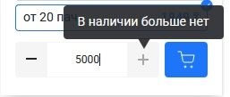
67 | Оповещения как в oe.kz | Минимизировать |  |  |  | Оповещения о мин заказе или о кол-ве минимизировать и стилизовать.

68 | Шапка | Поиск усовершенствовать - добавить мини картинки фотографий товара (используй из конверсии) |  |  |  | Выводить популярные запросы (как birovits.md, oe.kz) - даннный пункт отдельным модулем к разработке для формирования топ запросов (путь будет SearchPopularCritery)

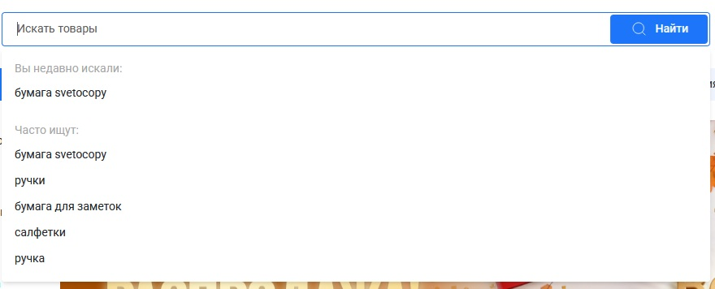

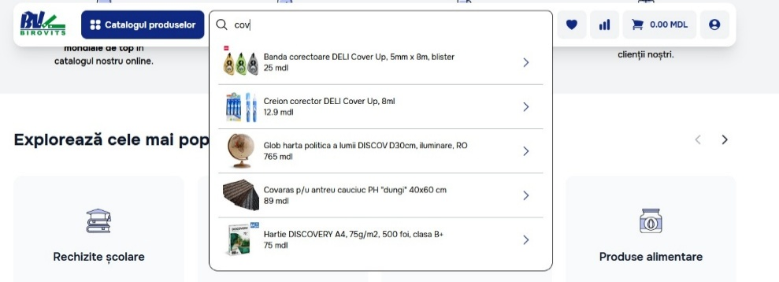
69 | Шапка | Поиск усовершенствовать |  |  |  | Выводить фото и наименование товаров

70 | Страница товара | Переключение фото по наведению на dots - сейчас там галерея fancybox (этот вариант просто отложи как существующий) |  |  |  | Переключение фото в мини окне как office-planet.ru

